Pergola
ISOTRA a.s.
Bílovecká 2411/1, 746 01 Opava |  |  |  |  |  |  |  |  |  |  | TEL.: +420 553 685 101 |  |  |  | FAX: +420 553 685 110 |  |  |  |  |  |  |  |  |  |  |  |  |  |  |  |  |  |  |  |  |  |  |  |  |  |  | www.isotra.cz
Bestellungsformular Pergola
Pergola ARTOSI

Bestellung |  |  |  |  |  |  |  |  |  |  | Auftraggeber
Bestellung Nr.: |  |  |  |  |  |  |  |  |  |  | Id.-Nr.:
 |  |  |  |  |  |  |  |  |  |  | St.-Id.-Nr.:
Bestellt am: |  |  |  |  |  |  |  |  |  |  | Rechnungsanschrift:

Telefon:
 |  |  |  |  |  |  |  |  |  |  | Lieferungsanschrift:
Liefertermin:

Position | Anzahl | Produkt-Abkürzung 2 | Produkttyp | Montageart | Breite (mm) | Höhe = Ausfall (mm) | Farbe der lackierten Komponenten | Lamelle-Farbe | Wenderichtung der Lamellen | Zugangspunkt und Anzahl der Motoren | Motortyp | Hilfszugangspunkt | Rahmenverankerung | Pfostentyp | Pfosten A1. | Pfosten A1 – Durchgangshöhe (mm) | Pfosten A1 – Verschiebung auf der Achse (mm) | Pfosten A1 – Platzierung des Abflusses | Pfosten A3 | Pfosten A3 – Durchgangshöhe (mm) | Pfosten A3 – Verschiebung auf der Achse (mm) | Pfosten A3 – Platzierung des Abflusses | Pfosten C1 | Pfosten C1 – Durchgangshöhe (mm) | Pfosten C1 – Verschiebung auf der Achse (mm) | Pfosten C1 – Platzierung des Abflusses | Pfosten C3 | Pfosten C3 – Durchgangshöhe (mm) | Pfosten C3 – Verschiebung auf der Achse (mm) | Pfosten C3 – Platzierung des Abflusses | Pfosten (zusätzlich) A2 | Pfosten A2 – Durchgangshöhe (mm) | Pfosten A2 – Verschiebung auf der Achse (mm) | Pfosten A2 – Platzierung des Abflusses | Pfosten (zusätzlich) C2 | Pfosten C2 – Durchgangshöhe (mm) | Pfosten C2 – Verschiebung auf der Achse (mm) | Pfosten C2 – Platzierung des Abflusses | Lamellenanzahl im 2. Abschnitt | Beleuchtung | Ort der Beleuchtung | Verpackung
1 | 2 | 3 | 4 | 5 | 6 | 7 | 8 | 9 | 10 | 11 | 12 | 13 | 14 | 15 | 16 | 17 | 18 | 19 | 20 | 21 | 22 | 23 | 24 | 25 | 26 | 27 | 28 | 29 | 30 | 31 | 32 | 33 | 34 | 35 | 36 | 37 | 38 | 39 | 40 | 41 | 42 | 43

Poznámka k zakázce:

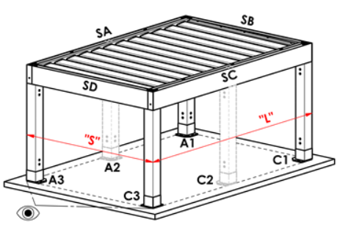
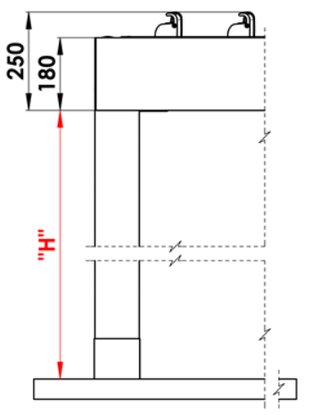
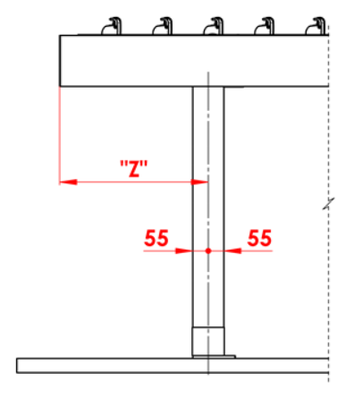
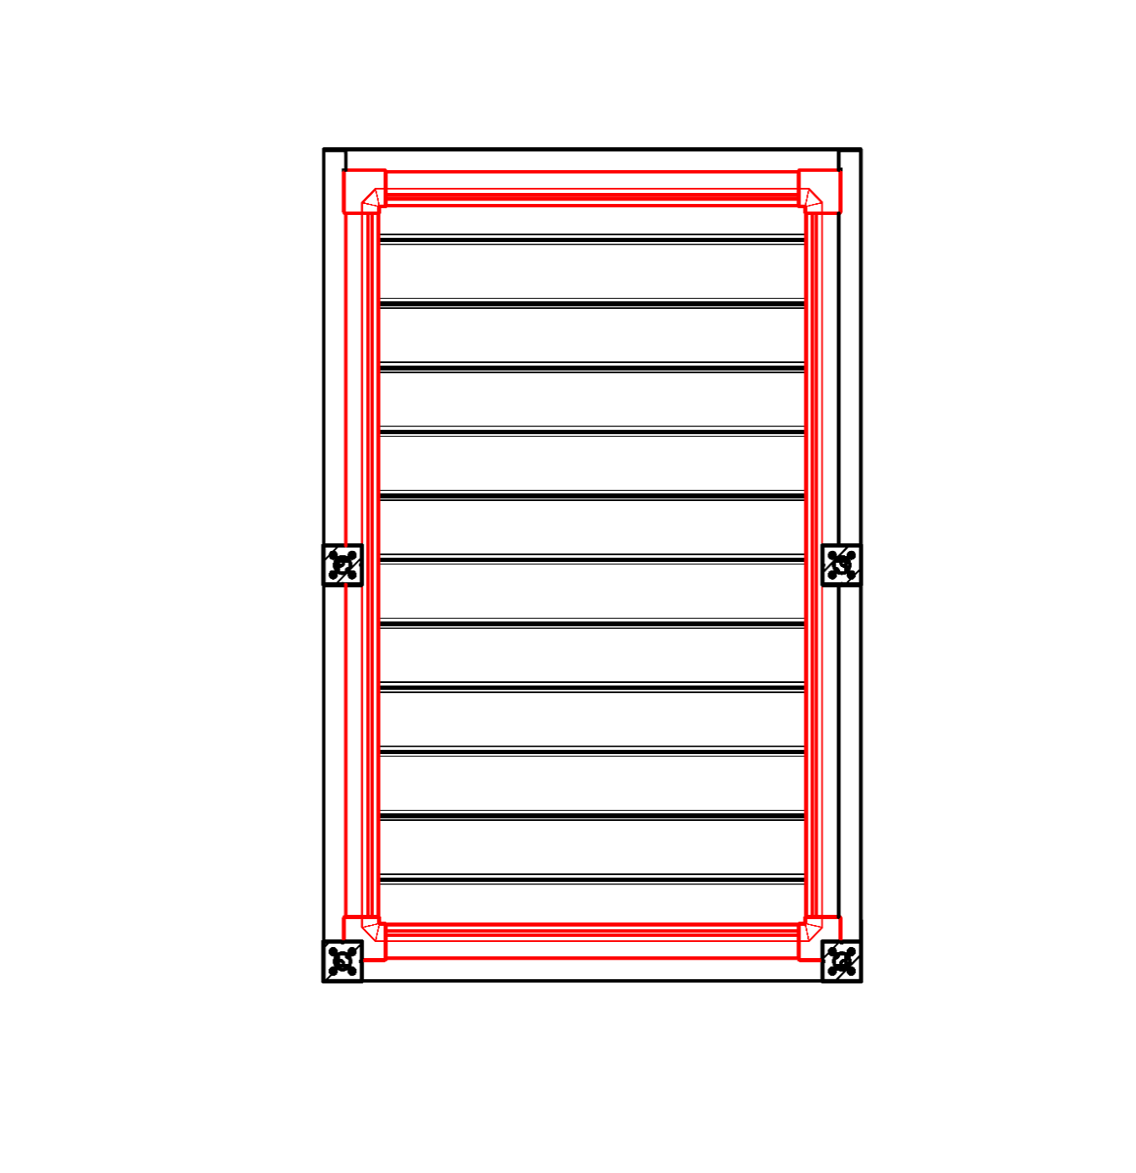
Anmerkungen:
16/ Durchgangshöhe in der Grenze von 500 bis 3.000 mm |  |  |  |  |  |  | S - Breite |  |  |  |  |  |  |  |  |  | Untergehhöhe |  |  |  |  | Längenverschiebung des Pfostens |  |  |  |  |  |  |  |  |  |  | Gesamtumfang-Traufe
17/ Verschiebung auf der Achse 0 mm, oder auch in der Grenze von 255 bis 1.055 mm Verschiebung entlang de Länge, oder in der grenze von 255 bis 555mm Verschiebung entlang de Breite |  |  |  |  |  |  | L - Länge

Empfohlene Anzahl der Abflüsse
bis 12 m² Pergolafläche - 1 Abfluss
über 12 m² Pergolafläche - 2 Abflüsse
über 24 m² Pergolafläche - wir empfehlen 3 Abflüsse

Notizen
Abdeckprofile sind separat zu bestellen
Das Überdeckungsprofil KP 05 ist nicht mit Dichtungsbürsten kombinierbar.
Aus technologischen Gründen ist es nicht möglich, beliebiges Profil noch einmal lackieren

 |  |  |  |  |  |  |  |  |  |  |  |  |  |  |  |  | Position des Ablaufs im Ständer
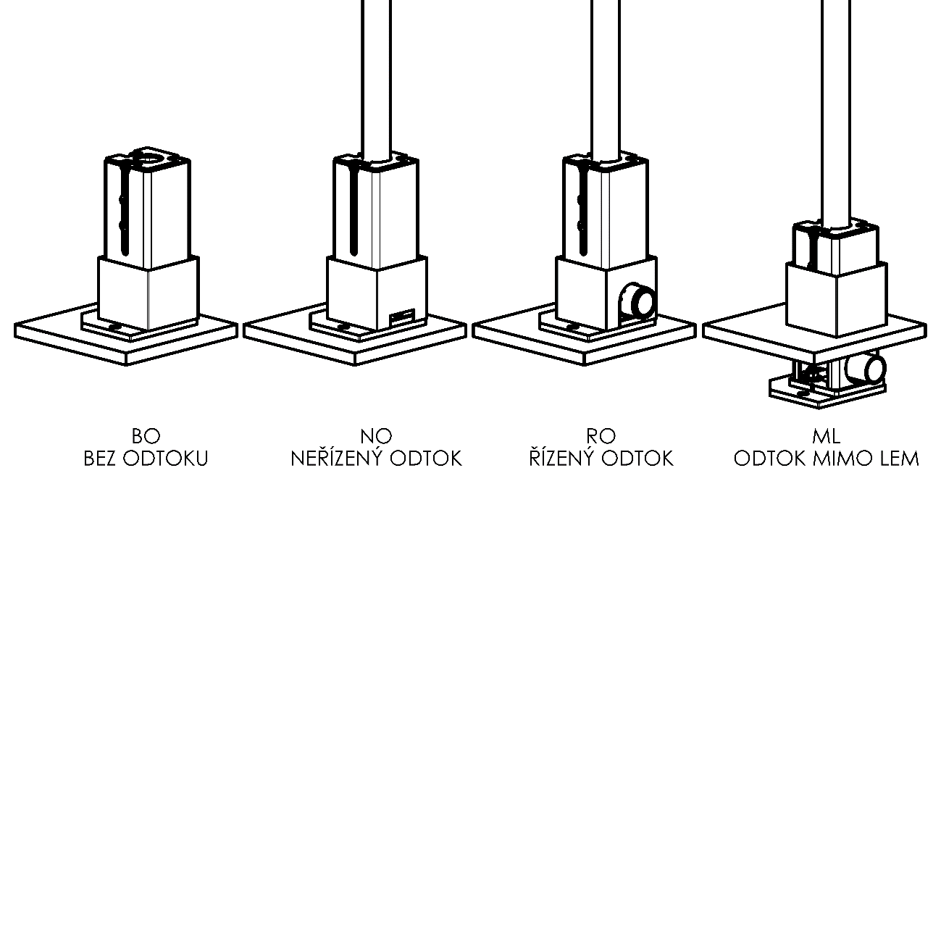

BO
ohne Abfluss
NO
unkontrollierter Abfluss
RO
kontrollierter Abfluss
ML
Abfluss außerhalb des Saums

Gültigkeit: ab 17.08.2026. |  |  |  | Es gelten ausdrücklich die AGB und Reklamationsordnung der ISOTRA a. s., die unter diesem link zugänglich sind:
 |  |  |  |  | http://www.isotra-jalousien.de/reklamationsordnung |  |  |  |  | http://www.isotra-jalousien.de/allgemeine-geschaftsbedingungen

Anweisungen
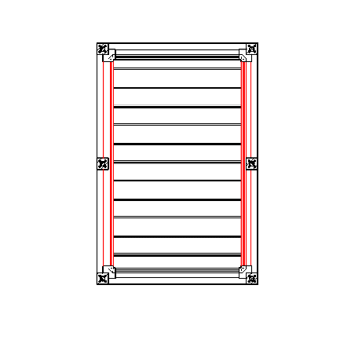
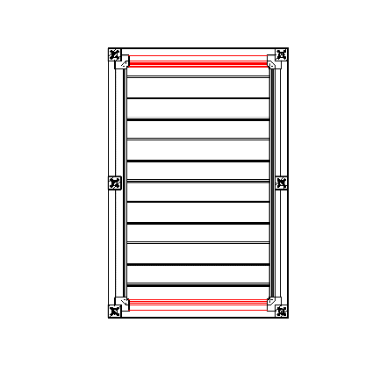
Bestellungsformular Pergola

Produkt-Abkürzung 2
Abkürzung | Bezeichnung | Bemerkung | Montageart
ARTOSI

Produkttyp |  |  |  | Typ A
Abkürzung | Bezeichnung | Bemerkung
ARTOSI

Montageart
Abkürzung | Bezeichnung | Bemerkung
A | Typ A
B | Typ B
D | Typ D

Farbe der lackierten Komponenten
Abkürzung | Bezeichnung | Bemerkung
9010M | RAL weiß 9010 matt | standard
9010S | RAL weiß 9010 Struktur | standard
9006RAL | RAL silber 9006 | standard
9006S | RAL silber 9006 Struktur | standard
9007RAL | RAL grau 9007 | standard
9007S | RAL grau 9007 Struktur | standard
8014M | RAL braun 8014 matt | standard
8014S | RAL braun 8014 Struktur | standard
7016M | RAL grau (Anthrazit) 7016 matt | standard
7016S | RAL garu (Anthrazit) Struktur 7016 | standard
DB702 | RAL grau DB 702 | standard
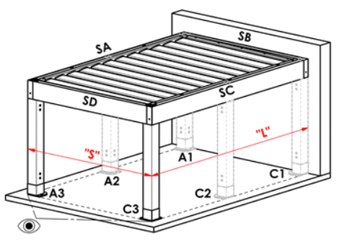
DB703 | RAL grau (dunkel perl) DB 703 | standard |  | Typ B
1013RAL | RAL perlweiß 1013
1015RAL | RAL hellelfenbein 1015
1019RAL | RAL gelb (grau gelb) 1019
3004RAL | RAL 3004 Purpurrot
3005RAL | RAL weinrot 3005
6009RAL | RAL 6009 Tannengrün
7015RAL | RAL schiefergrau 7015
7016RAL | RAL grau (Anthrazit) 7016
7021RAL | RAL schwarzgrau 7021
7022RAL | RAL 7022 Umbragrau
7024RAL | RAL graphitgrau 7024
7035RAL | RAL lichtgrau 7035
7037RAL | RAL grau ( staubiges ) 7037
7038RAL | RAL 7038 Achatgrau
7039RAL | RAL 7039 Quarzgrau
7040RAL | RAL 7040 Fenstergrau
7044RAL | RAL grau( seidig) 7044
7048RAL | RAL 7048 Perlmausgrau
8012RAL | RAL rotbraun 8012
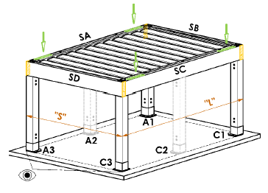
8014RAL | RAL braun 8014
8019RAL | RAL graubraun 8019
9003RAL | RAL weiß 9003
9004RAL | RAL 9004 Signalschwarz |  |  | Typ D
9005M | RAL schwarz ( dunkelschwarz ) MATT 9005
9005RAL | RAL schwarz 9005
9005S | RAL schwarz ( dunkelschwarz ) Struktur 9005
9006M | RAL silber MATT 9006
9007M | RAL grau ( graues Aluminium ) MATT 9007
9010RAL | RAL weiß 9010
9016M | RAL 9016 Verkehrsweiß MATT
9016RAL | RAL 9016 Verkehrsweiß
9016S | RAL weiß Struktur 9016
YW359F | RAL Schwarzmetallic
VSR780 | RAL VSR 780
X | ANDERE

Lamellenfarbe
Abkürzung | Bezeichnung | Bemerkung
9010M | RAL weiß 9010 matt | standard
9010S | RAL weiß 9010 Struktur | standard
9006RAL | RAL silber 9006 | standard
9006S | RAL silber 9006 Struktur | standard
9007RAL | RAL grau 9007 | standard
9007S | RAL grau 9007 Struktur | standard
8014M | RAL braun 8014 matt | standard
8014S | RAL braun 8014 Struktur | standard
7016M | RAL grau (Anthrazit) 7016 matt | standard
7016S | RAL garu (Anthrazit) Struktur 7016 | standard
DB702 | RAL grau DB 702 | standard
DB703 | RAL grau (dunkel perl) DB 703 | standard
1013RAL | RAL perlweiß 1013
1015RAL | RAL hellelfenbein 1015
1019RAL | RAL gelb (grau gelb) 1019
3004RAL | RAL 3004 Purpurrot
3005RAL | RAL weinrot 3005
6009RAL | RAL 6009 Tannengrün
7015RAL | RAL schiefergrau 7015
7016RAL | RAL grau (Anthrazit) 7016
7021RAL | RAL schwarzgrau 7021
7022RAL | RAL 7022 Umbragrau
7024RAL | RAL graphitgrau 7024
7035RAL | RAL lichtgrau 7035
7037RAL | RAL grau ( staubiges ) 7037
7038RAL | RAL 7038 Achatgrau
7039RAL | RAL 7039 Quarzgrau
7040RAL | RAL 7040 Fenstergrau
7044RAL | RAL grau( seidig) 7044
7048RAL | RAL 7048 Perlmausgrau
8012RAL | RAL rotbraun 8012
8014RAL | RAL braun 8014
8019RAL | RAL graubraun 8019
9003RAL | RAL weiß 9003
9004RAL | RAL 9004 Signalschwarz
9005M | RAL schwarz ( dunkelschwarz ) MATT 9005
9005RAL | RAL schwarz 9005
9005S | RAL schwarz ( dunkelschwarz ) Struktur 9005
9006M | RAL silber MATT 9006
9007M | RAL grau ( graues Aluminium ) MATT 9007
9010RAL | RAL weiß 9010
9016M | RAL 9016 Verkehrsweiß MATT |  | Wenderichtung der Lamellen
9016RAL | RAL 9016 Verkehrsweiß
9016S | RAL weiß Struktur 9016 |  |  | Betrachtungsrichtung "A" |  |  |  |  | Betrachtungsrichtung "B"
YW359F | RAL Schwarzmetallic
VSR780 | RAL VSR 780
X | ANDERE
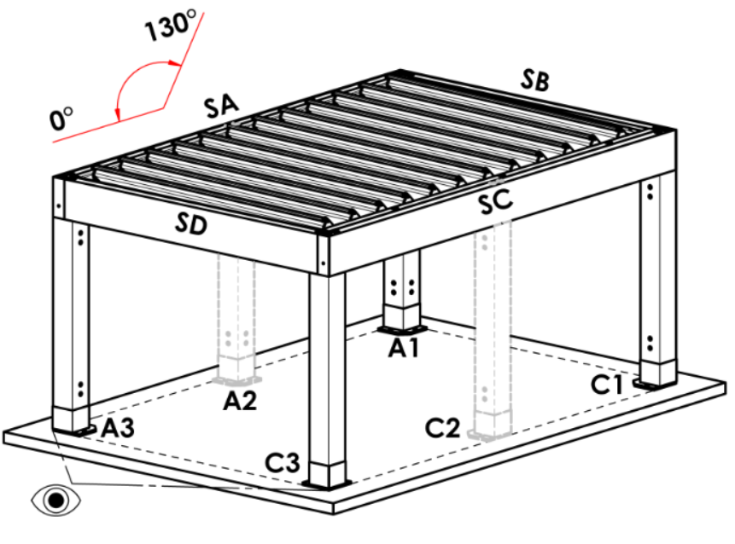
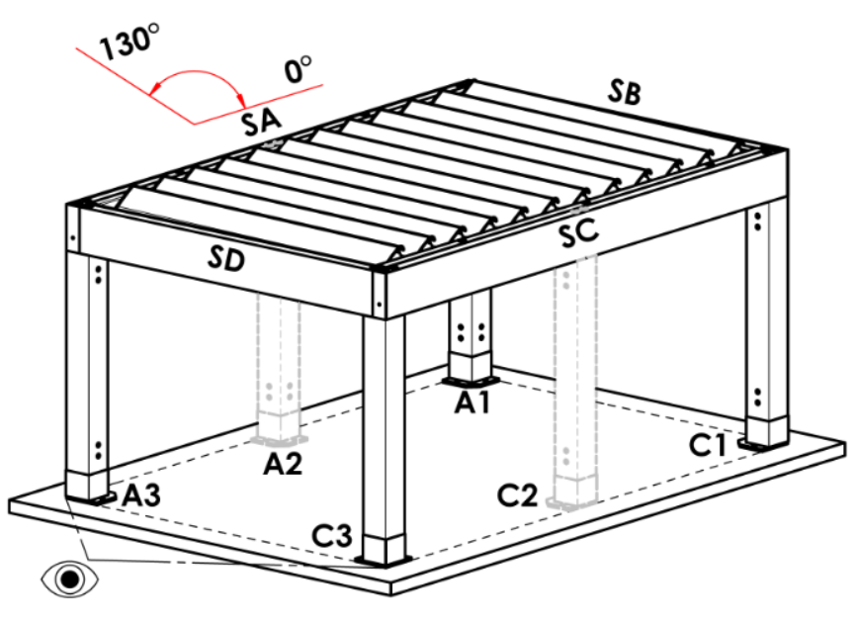
ISD110 | Isotra System DECORAL glattes ISD110 | Max. Breite für Decoral ist 4,5m.
ISD120 | Isotra System DECORAL glattes ISD120 | Max. Breite für Decoral ist 4,5m.
ISD130 | Isotra System DECORAL glattes ISD130 | Max. Breite für Decoral ist 4,5m.
ISD140 | Isotra System DECORAL glattes ISD140 | Max. Breite für Decoral ist 4,5m.
ISD150 | Isotra System DECORAL glattes ISD150 | Max. Breite für Decoral ist 4,5m.
ISD160 | Isotra System DECORAL glattes ISD160 | Max. Breite für Decoral ist 4,5m.
ISD210 | Isotra System DECORAL Struktur ISD210 | Max. Breite für Decoral ist 4,5m.
ISD220 | Isotra System DECORAL Struktur ISD220 | Max. Breite für Decoral ist 4,5m.
ISD230 | Isotra System DECORAL Struktur ISD230 | Max. Breite für Decoral ist 4,5m.
ISD310 | Isotra System DECORAL glänzendes ISD310 | Max. Breite für Decoral ist 4,5m.
ISD152 | Isotra System DECORAL glattes ISD152 | Max. Breite für Decoral ist 4,5m.
ISD154 | Isotra System DECORAL glattes ISD154 | Max. Breite für Decoral ist 4,5m.
ISD200 | Isotra System DECORAL Struktur ISD200 | Max. Breite für Decoral ist 4,5m.
ISD212 | Isotra System DECORAL Struktur ISD212 | Max. Breite für Decoral ist 4,5m.
ISD214 | Isotra System DECORAL Struktur ISD214 | Max. Breite für Decoral ist 4,5m.
ISD222 | Isotra System DECORAL Struktur ISD222 | Max. Breite für Decoral ist 4,5m.
ISD500 | Isotra System DECORAL glattes ISD500 | Max. Breite für Decoral ist 4,5m.
ISD510 | Isotra System DECORAL glattes ISD510 | Max. Breite für Decoral ist 4,5m.
ISD600 | Isotra System DECORAL Struktur ISD600 | Max. Breite für Decoral ist 4,5m.
ISD610 | Isotra System DECORAL Struktur ISD610 | Max. Breite für Decoral ist 4,5m.
ISD620 | Isotra System DECORAL Struktur ISD620 | Max. Breite für Decoral ist 4,5m.
ISD630 | Isotra System DECORAL Struktur ISD630 | Max. Breite für Decoral ist 4,5m.
ISD640 | Isotra System DECORAL Struktur ISD640 | Max. Breite für Decoral ist 4,5m.
ISD700 | Isotra System DECORAL individuell ISD700 | Max. Breite für Decoral ist 4,5m.
Xisd | ANDERES ISD (nach Absprache) | Max. Breite für Decoral ist 4,5m.
7016S/9010S | der obere Teil 7016S / Unterteill 9010S
7016S/9016S | der obere Teil 7016S / Unterteill 9016S
7016S/9006S | der obere Teil 7016S / Unterteill 9006S
7016S/9007S | der obere Teil 7016S / Unterteill 9007S
DB703S/9010S | der obere Teil DB703S / Unterteill 9010S
DB703S/9016S | der obere Teil DB703S / Unterteill 9016S
DB703S/9006S | der obere Teil DB703S / Unterteill 9006S
DB703S/9007S | der obere Teil DB703S / Unterteill 9007S

Wenderichtung der Lamellen
Abkürzung | Bezeichnung | Bemerkung
A | Wenderichtung der Lamellen "A"
B | Wenderichtung der Lamellen "B"

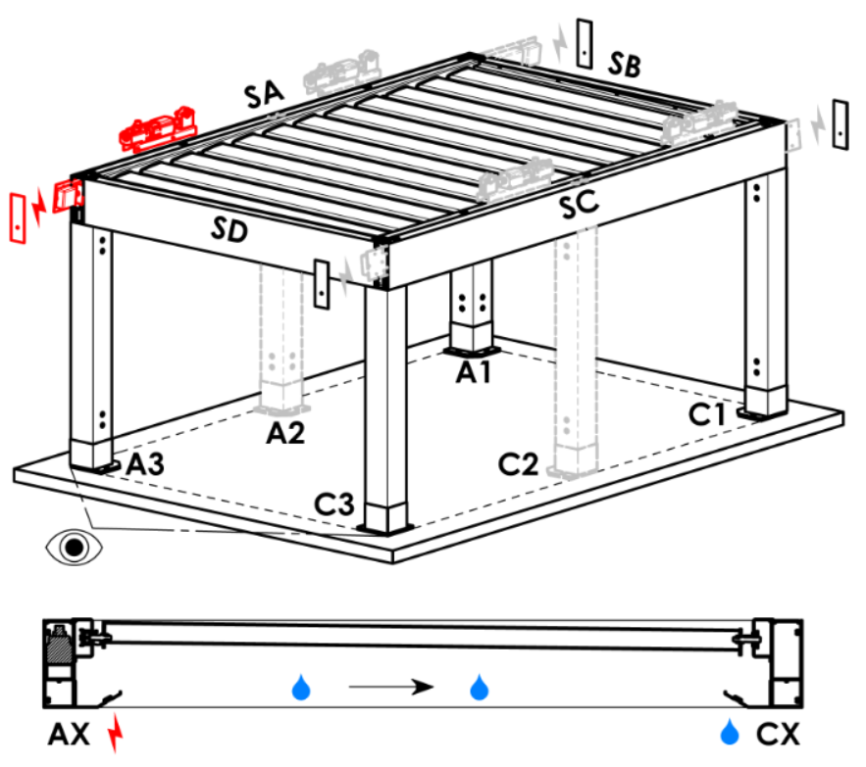
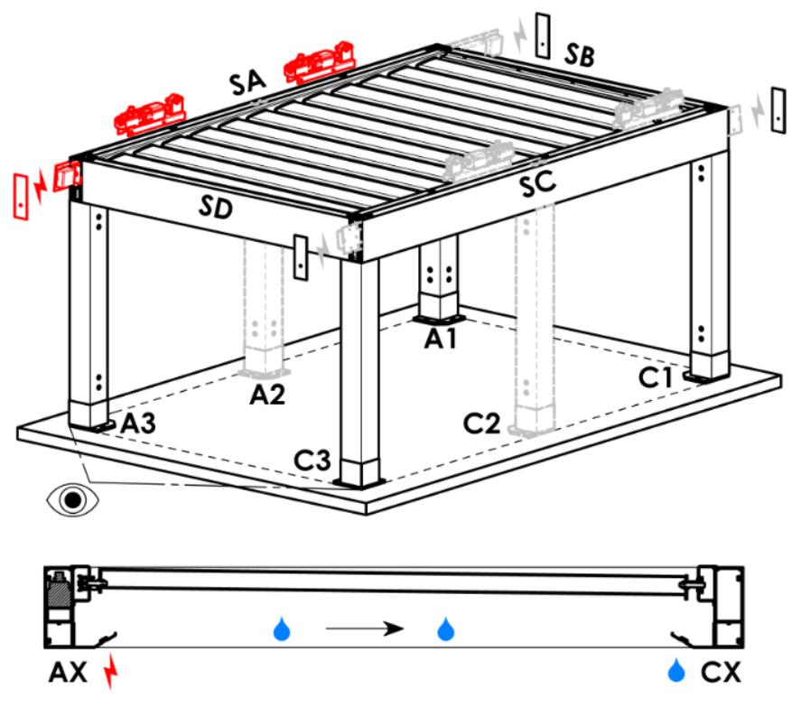
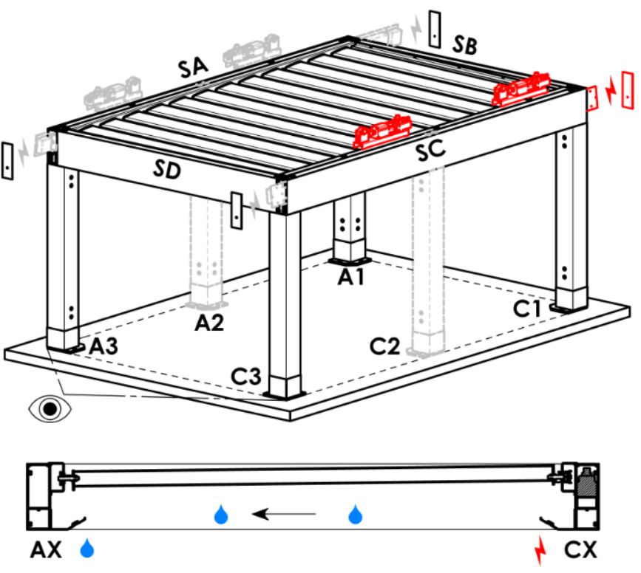
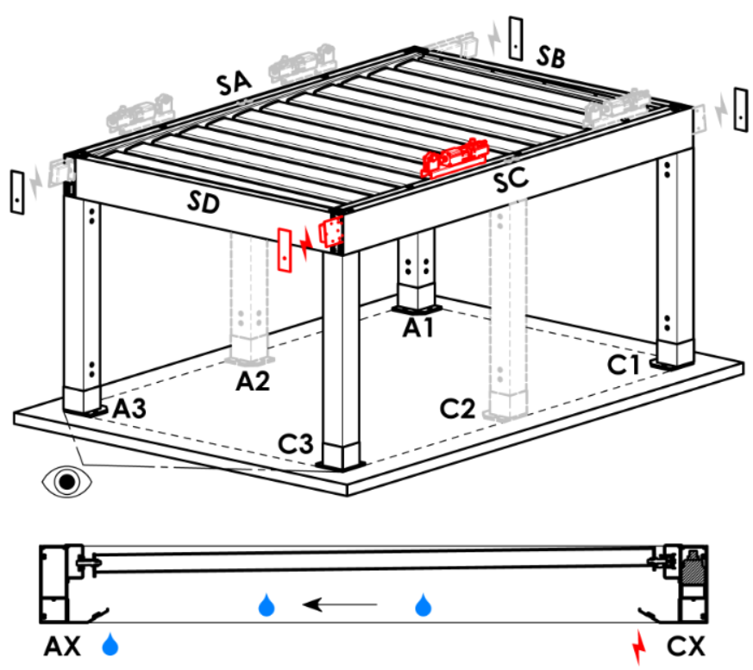
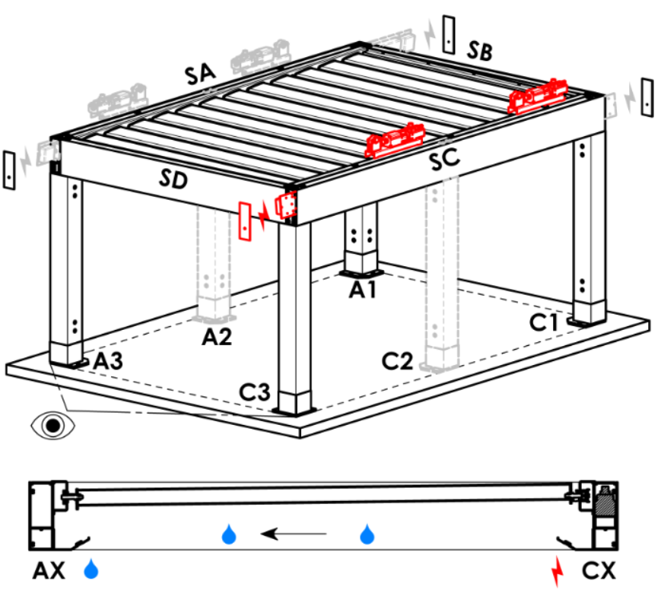
Zugangspunkt und Anzahl der Motoren
Abkürzung | Bezeichnung | Bemerkung | Zugangspunkt und Anzahl der Motoren
A1 | A1 | 1St. Motor | A1 |  |  | A1A3 |  |  |  | A3 |  |  | A3A1 |  |  | C1 | C1C3 |  | C3 |  | C3C1
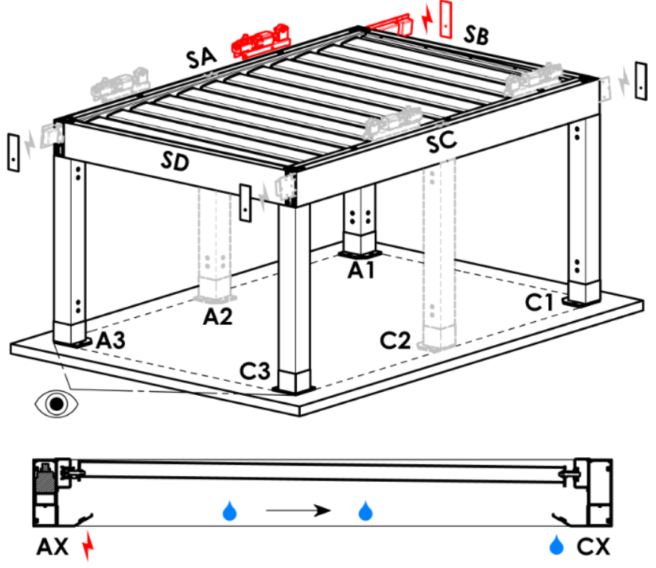
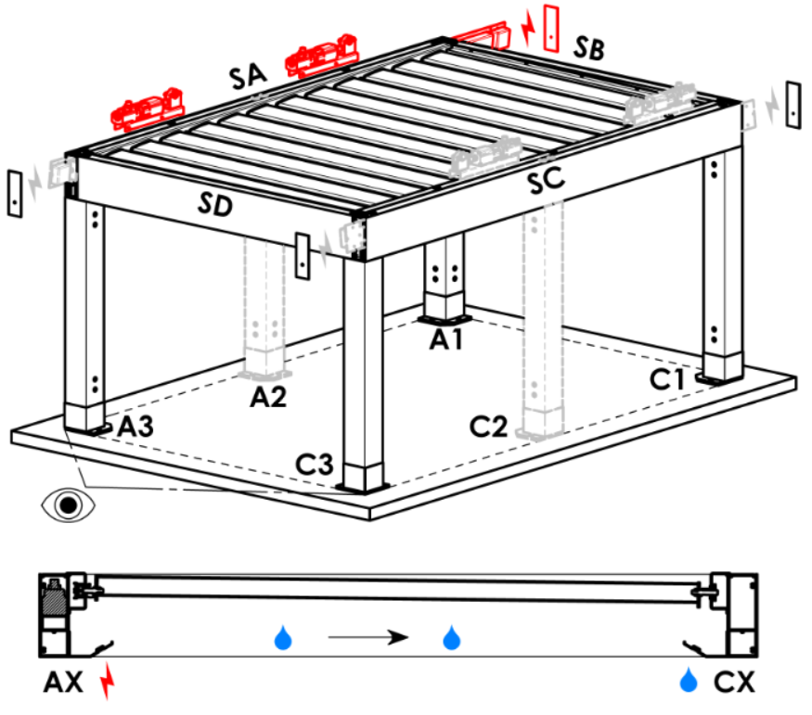
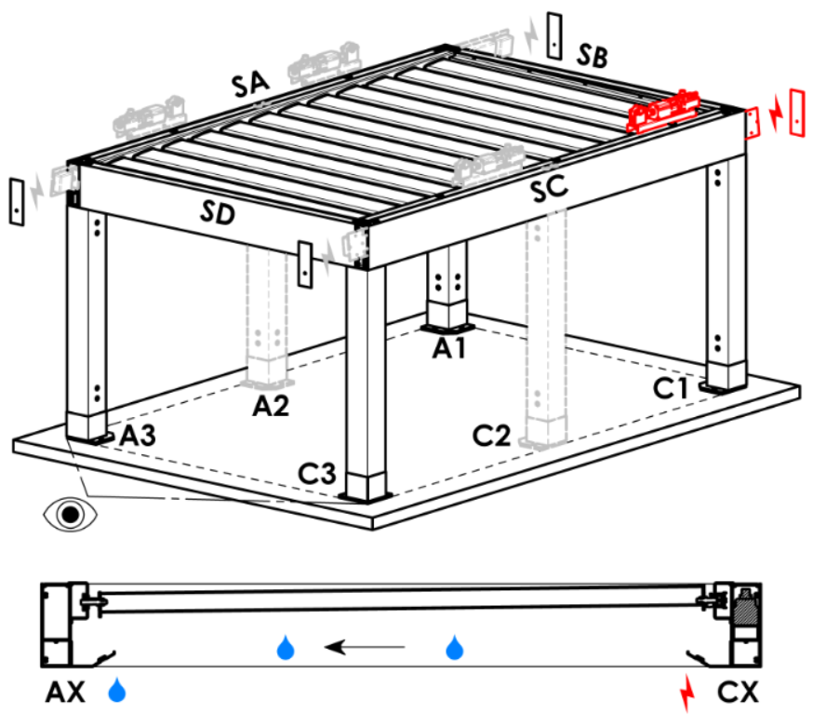
A3 | A3 | 1St. Motor
C1 | C1 | 1St. Motor
C3 | C3 | 1St. Motor
A1A3 | A1+A3 | 2St. Motor, Stromverkabelung Vorbereitung A1
C1C3 | C1+C3 | 2St. Motor, Stromverkabelung Vorbereitung C1
A3A1 | A3+A1 | 2St. Motor, Stromverkabelung Vorbereitung A3
C3C1 | C3+C1 | 2St. Motor, Stromverkabelung Vorbereitung C3

Motortyp
Abkürzung | Bezeichnung | Bemerkung
L_IO | 04. Linearmotor + Empfänger IO
S_WT_SR | 01.motor Somfy WT+SLIM IO receiver
S_WT | 01.motor Somfy WT

Hilfszugangspunkt
Abkürzung | Bezeichnung | Bemerkung
N | keine | für Pergola-Typ A und B
SA-A3 | im Profil SA - in der Ecke A3 | für Pergola-Typ D, Hilfszugangspunkt A3 a A3A1
SA-A1 | im Profil SA - in der Ecke A1 | für Pergola-Typ D, Hilfszugangspunkt A1 und A1A3
SC-C1 | im Profil SC - in der Ecke C1 | für Pergola-Typ D, Hilfszugangspunkt C1 und C1C3
SC-C3 | im Profil SC - in der Ecke C3 | für Pergola-Typ D, Hilfszugangspunkt C3 und C3C1

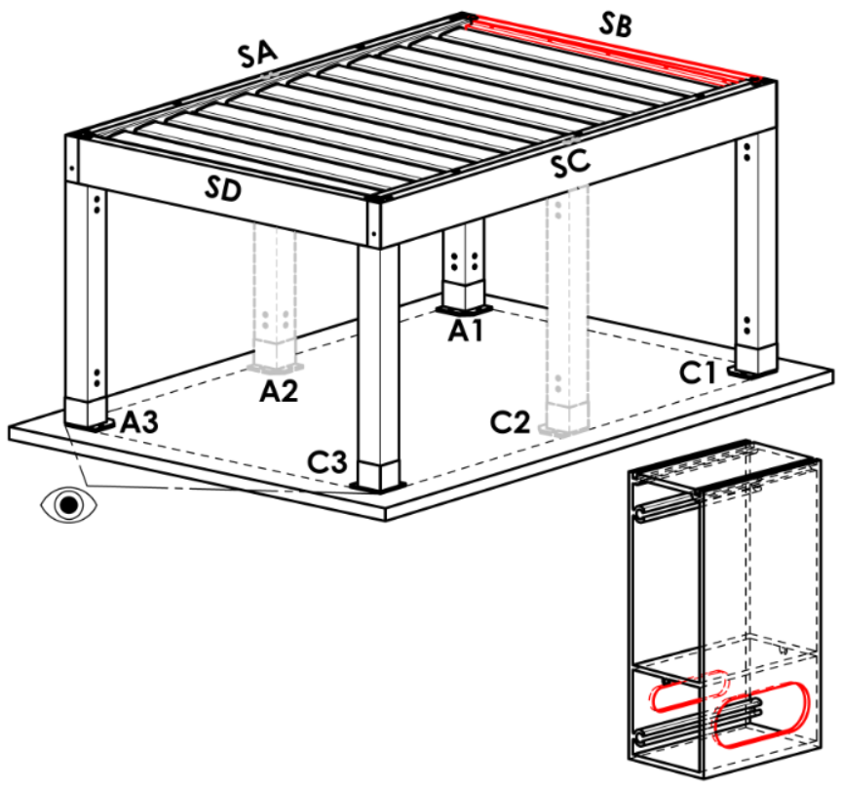
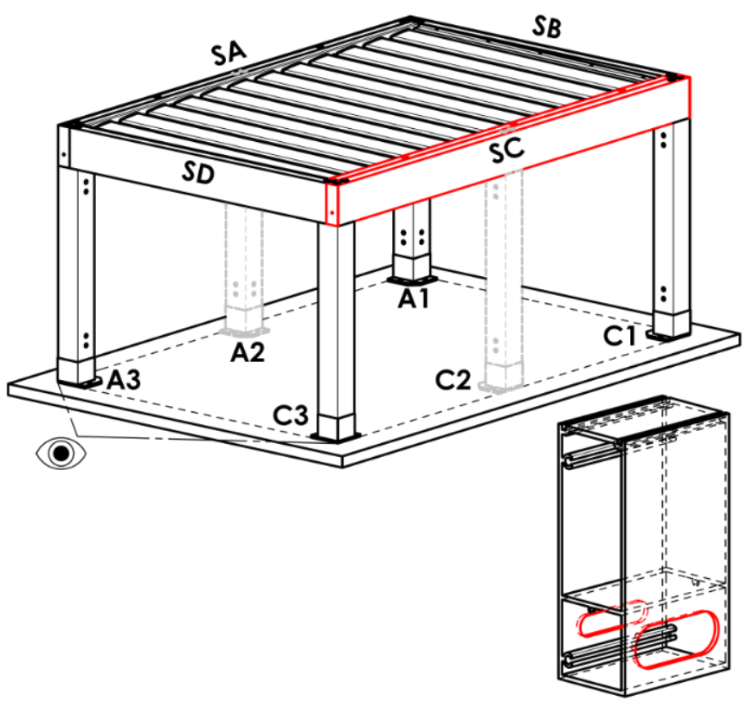
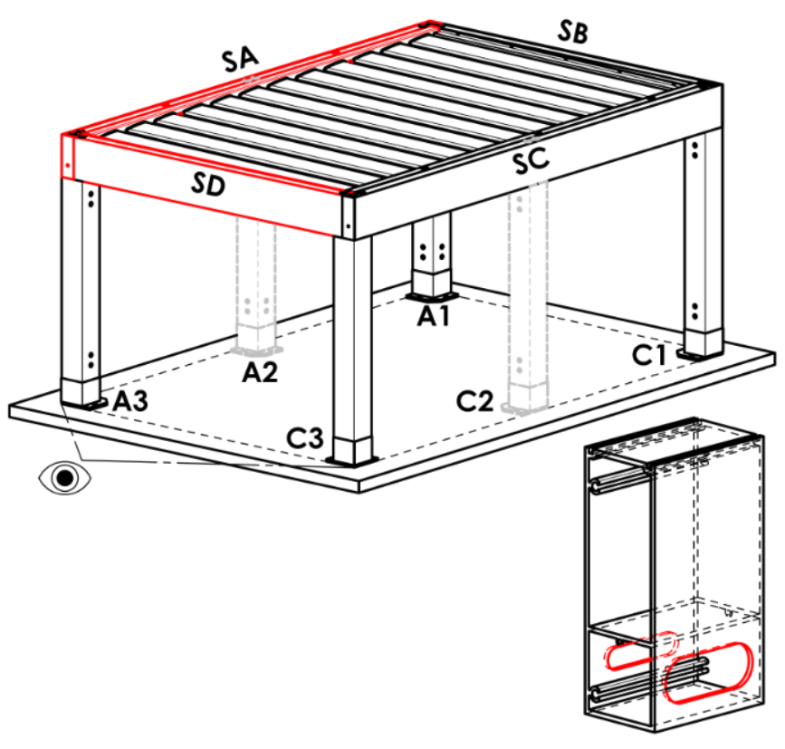
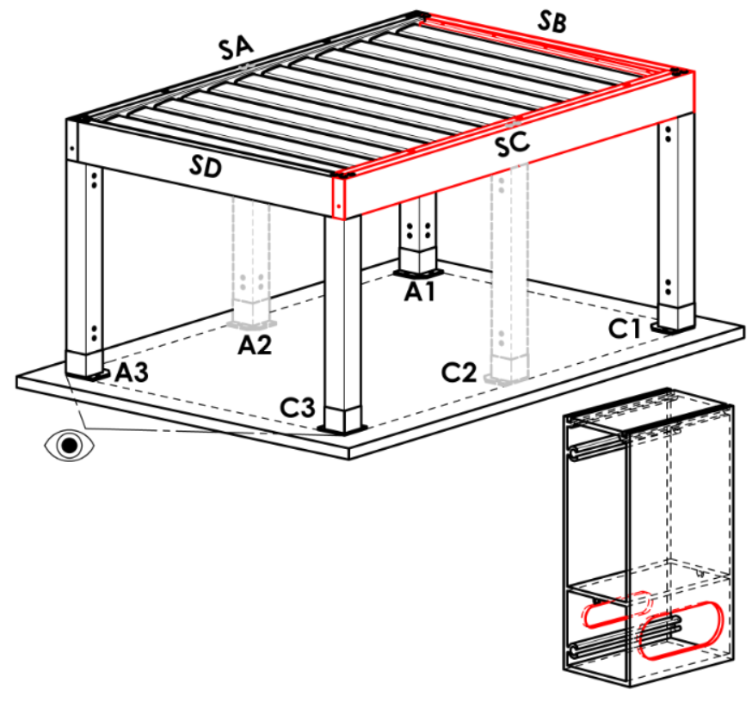
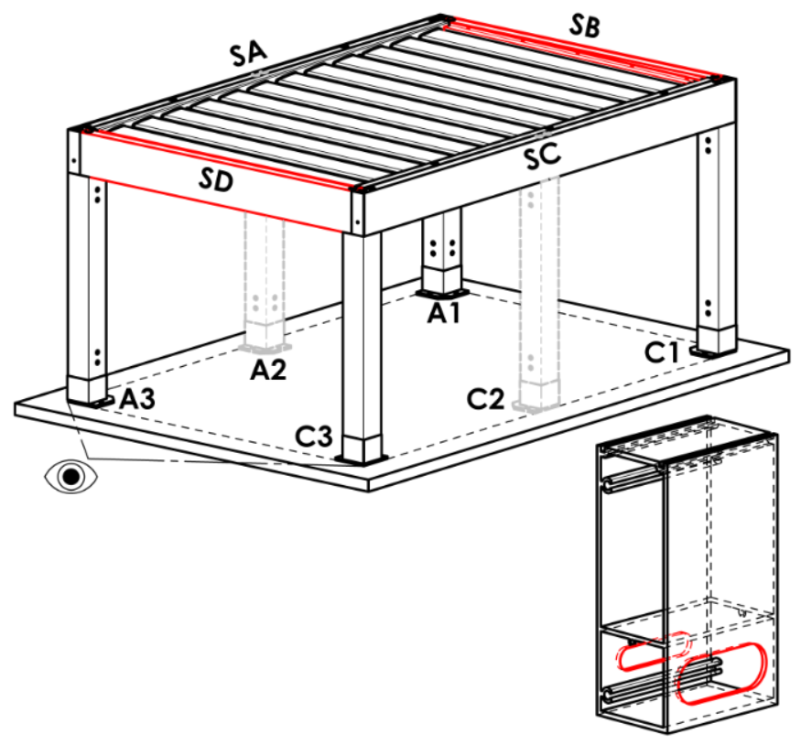
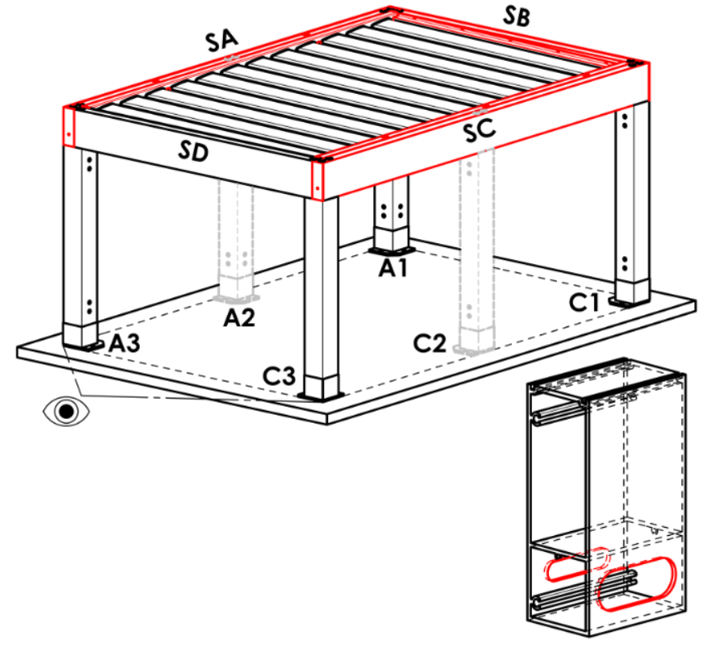
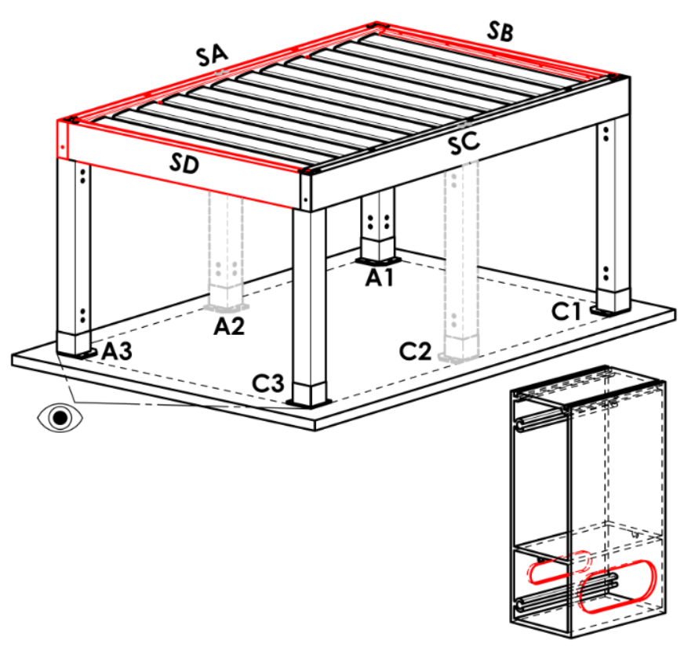
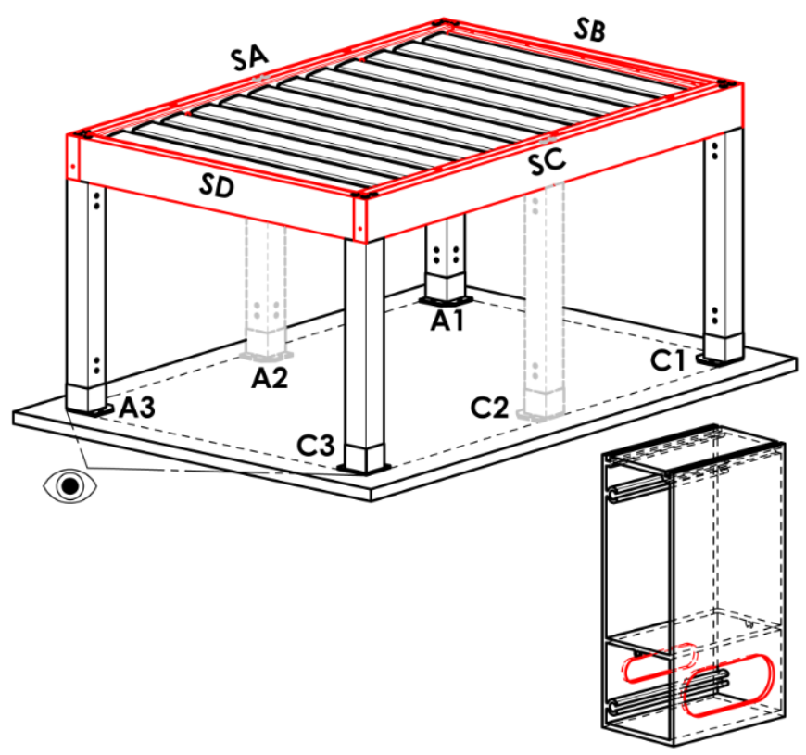
Rahmenverankerung
Abkürzung | Bezeichnung | Bemerkung | Rahmenverankerung
N | nein |  | N |  | SA |  |  | SB |  |  | SC |  |  | SD |  | SA+SB | SA+SC | SA+SD |  | SB+SC |  | SB+SD | SC+SD | SA+SB+SC | SA+SB+SD | SB+SC+SD | SA+SC+SD | SA+SB+SC+SD
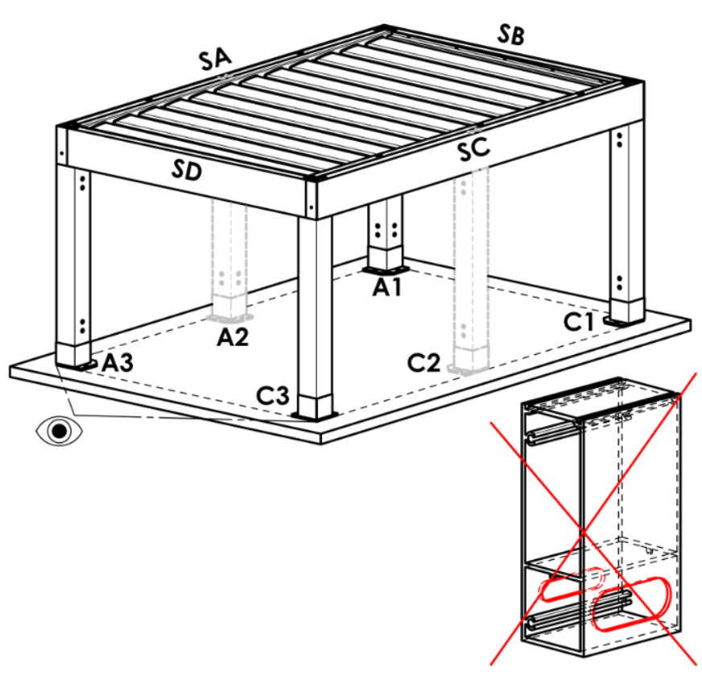
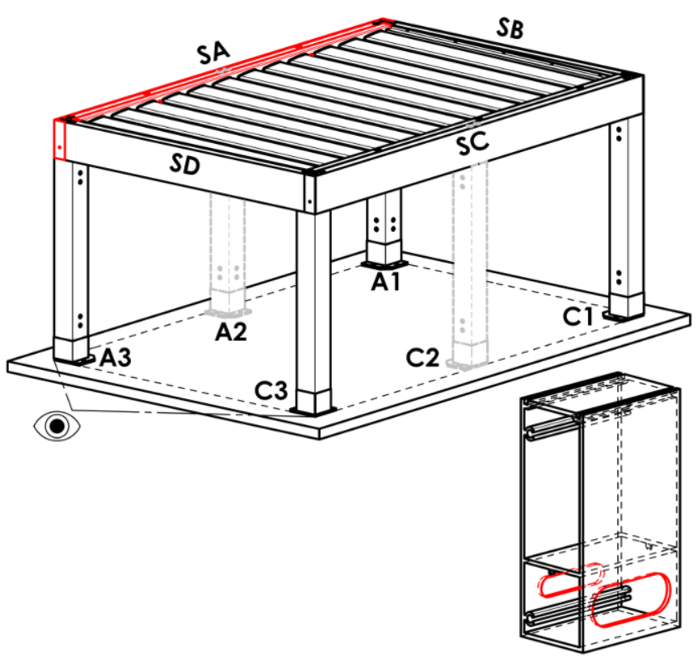
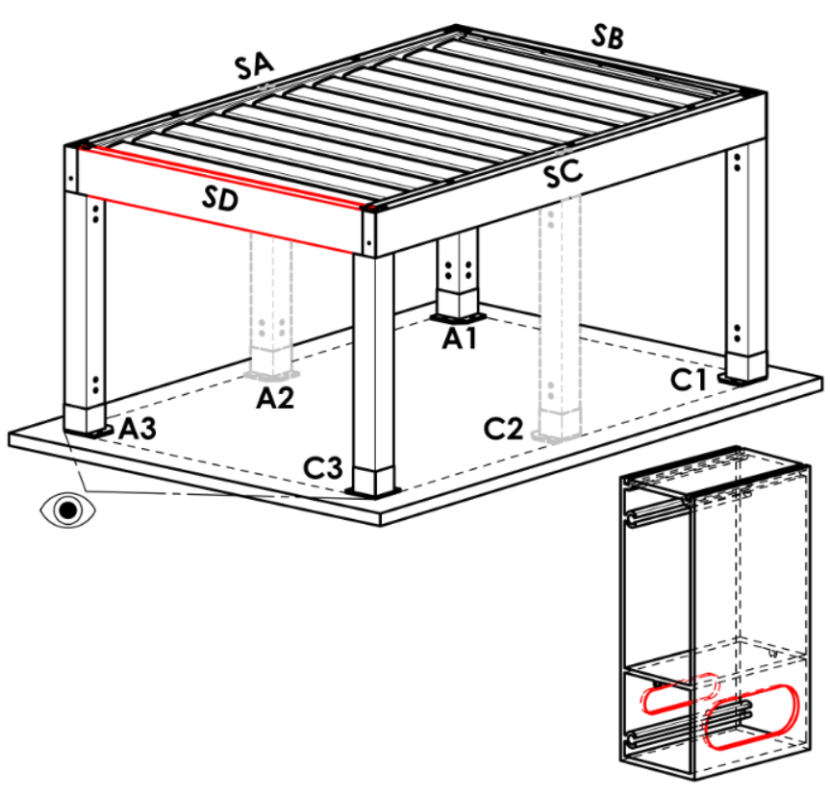
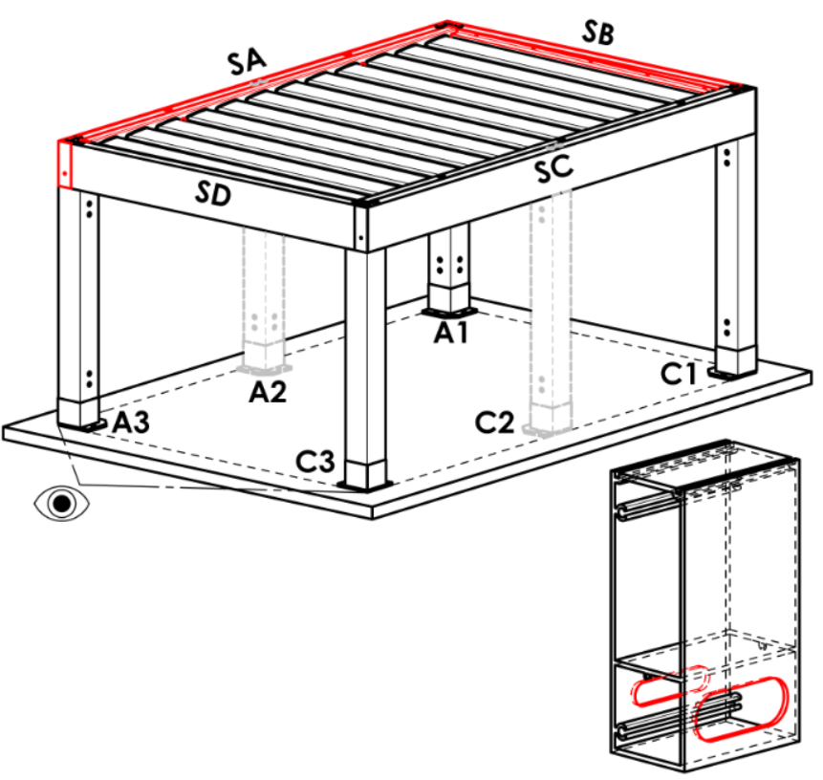
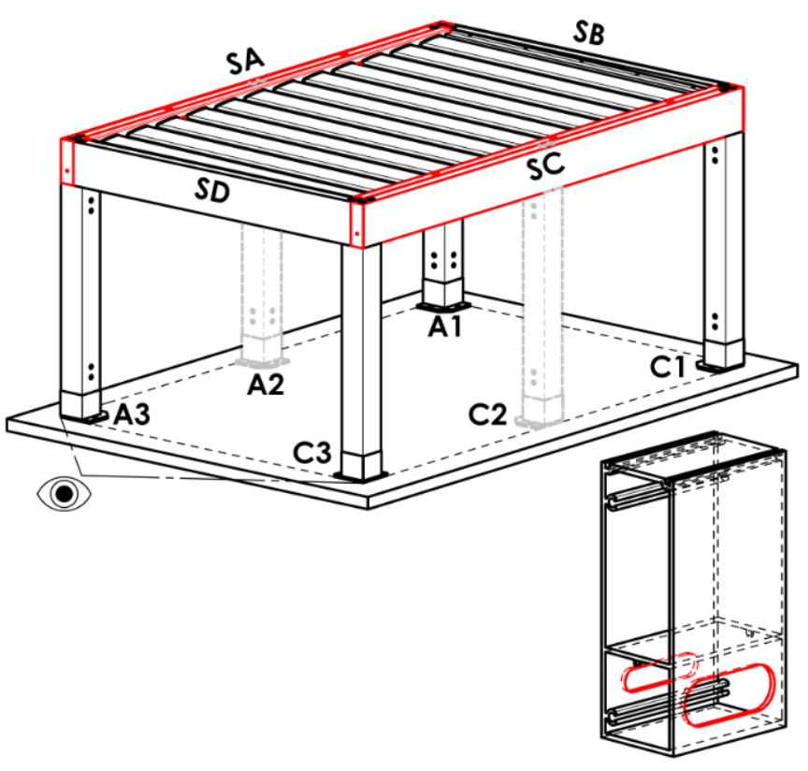
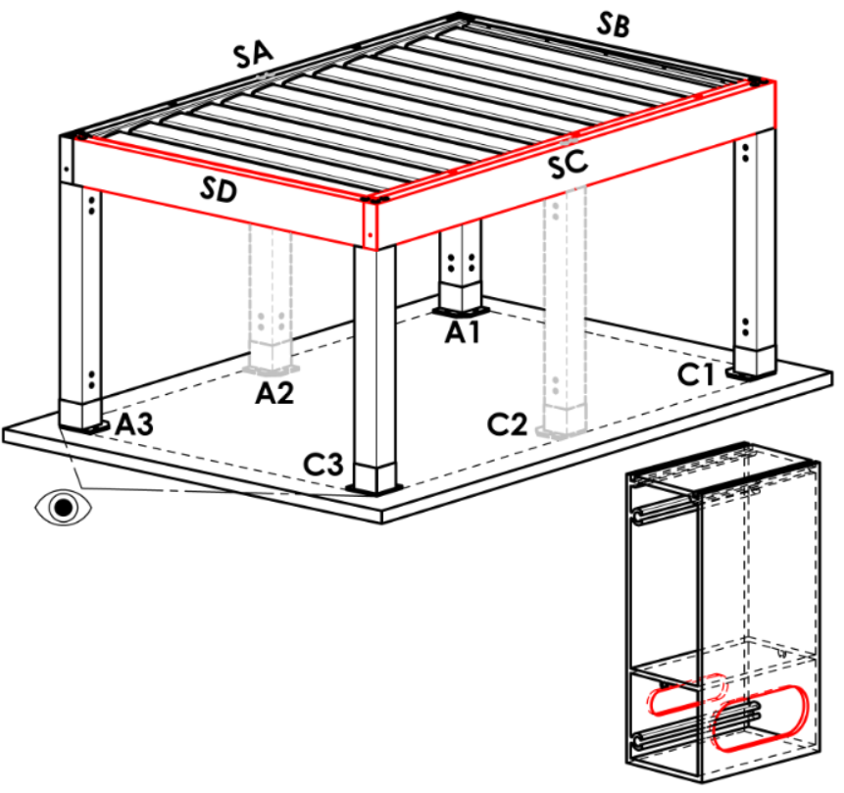
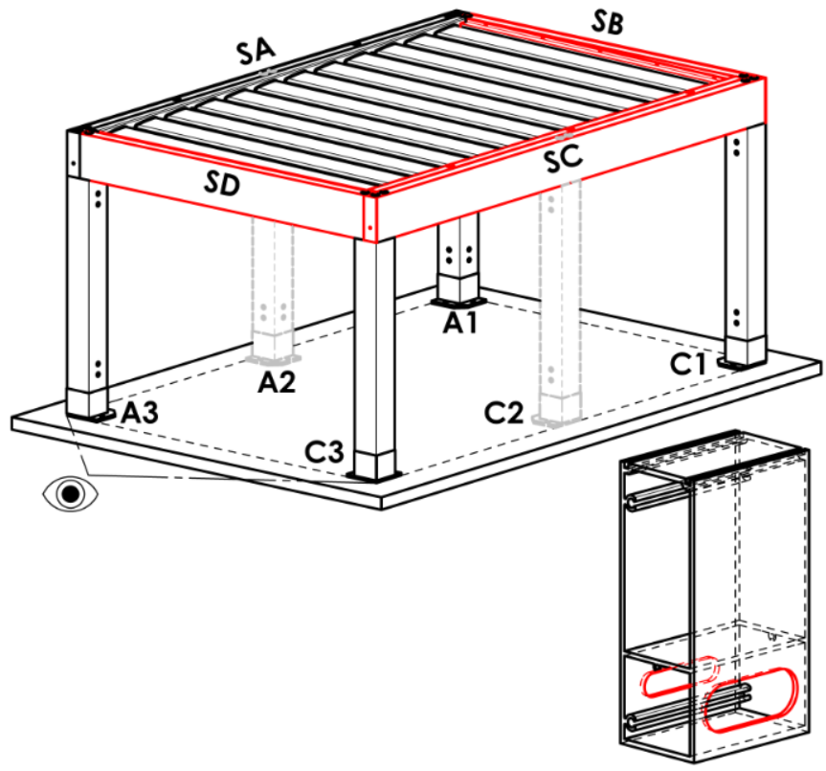
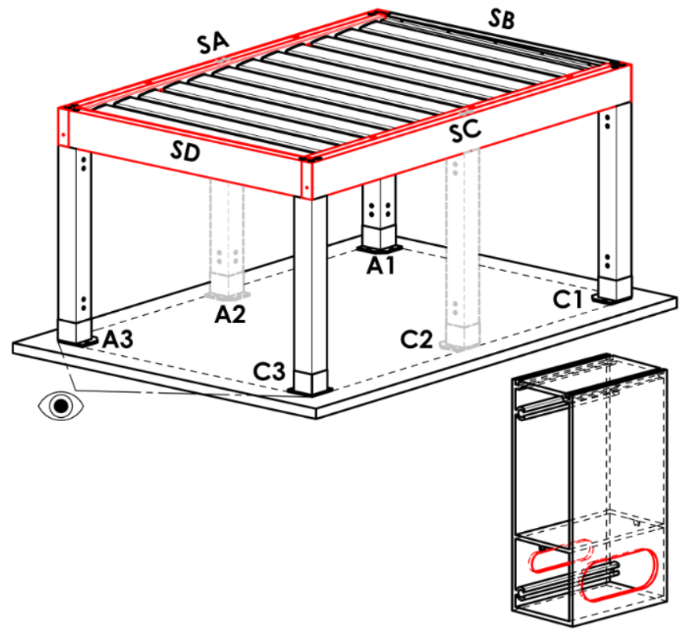
SA | auf der Seite SA
SB | auf der Seite SB | nicht für pergola typ A
SC | auf der Seite SC
SD | auf der Seite SD | nicht für pergola typ A und B
SA+SB | na stranách SA+SB | nicht für pergola typ A
SA+SC | na stranách SA+SC
SA+SD | na stranách SA+SD | nicht für pergola typ A und B
SB+SC | na stranách SB+SC | nicht für pergola typ A
SB+SD | na stranách SB+SD | nicht für pergola typ A und B
SC+SD | na stranách SC+SD | nicht für pergola typ A und B
SA+SB+SC | na stranách SA+SB+SC | nicht für pergola typ A
SA+SB+SD | na stranách SA+SB+SD | nicht für pergola typ A und B
SB+SC+SD | na stranách SB+SC+SD | nicht für pergola typ A und B
SA+SC+SD | na stranách SA+SC+SD | nicht für pergola typ A und B
SA+SB+SC+SD | na stranách SA+SB+SC+SD | nicht für pergola typ A und B

Pfostentyp
Abkürzung | Bezeichnung | Bemerkung
110/110 | Pfosten 110/110
 |  |  | Pfosten A1
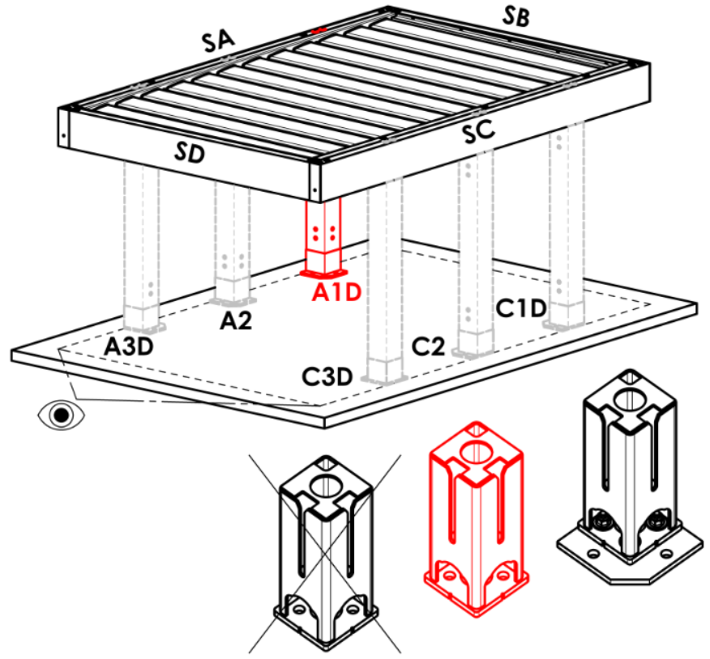
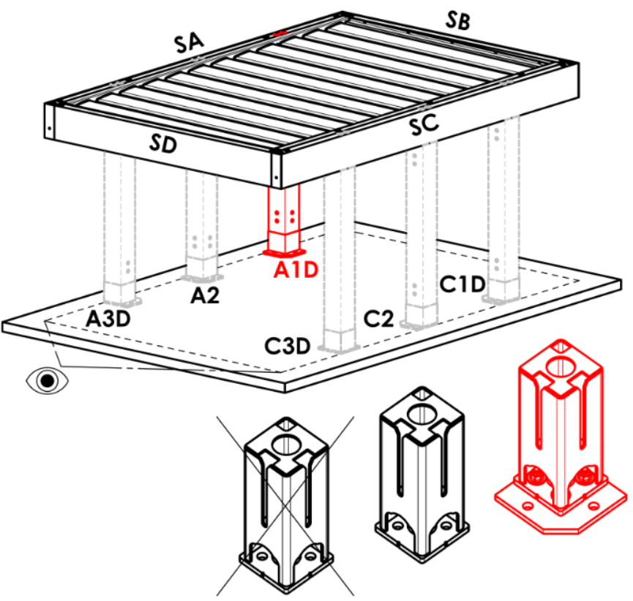
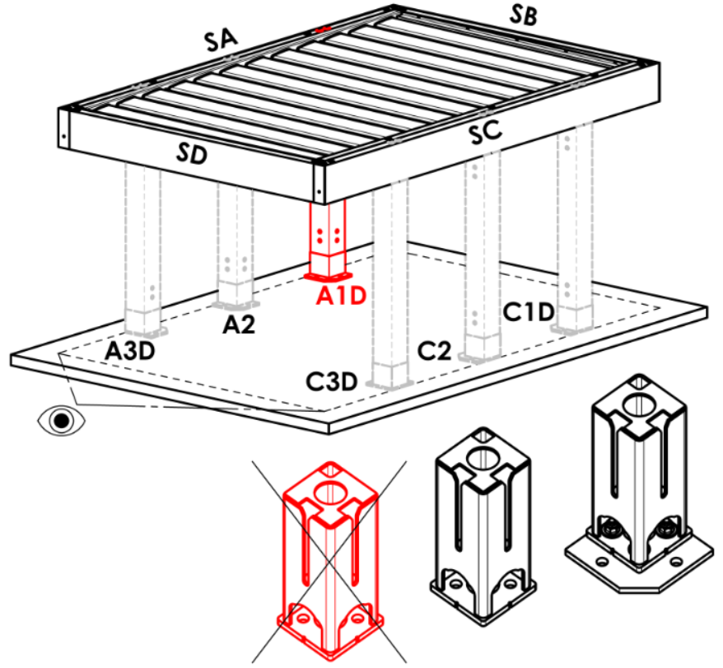
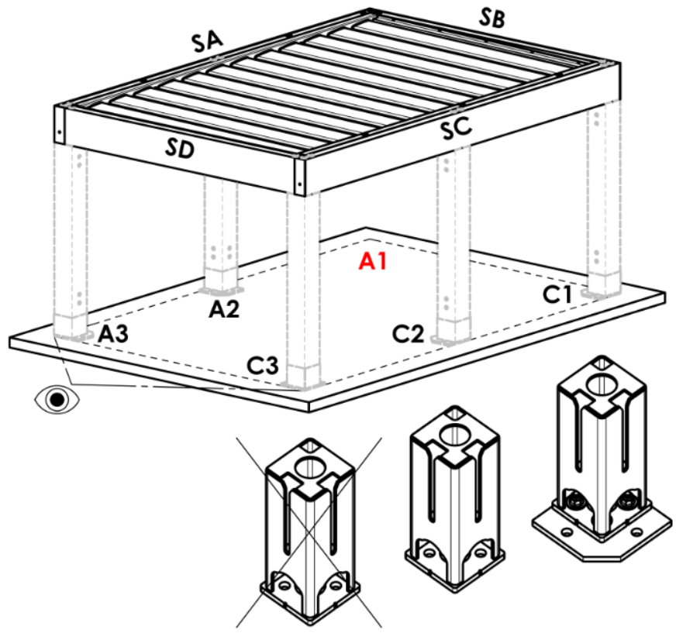
Pfosten A1 |  |  | A |  | Arz |  | Abp |  | A1D |  |  | A1Drz |  |  | A1Dbp | N
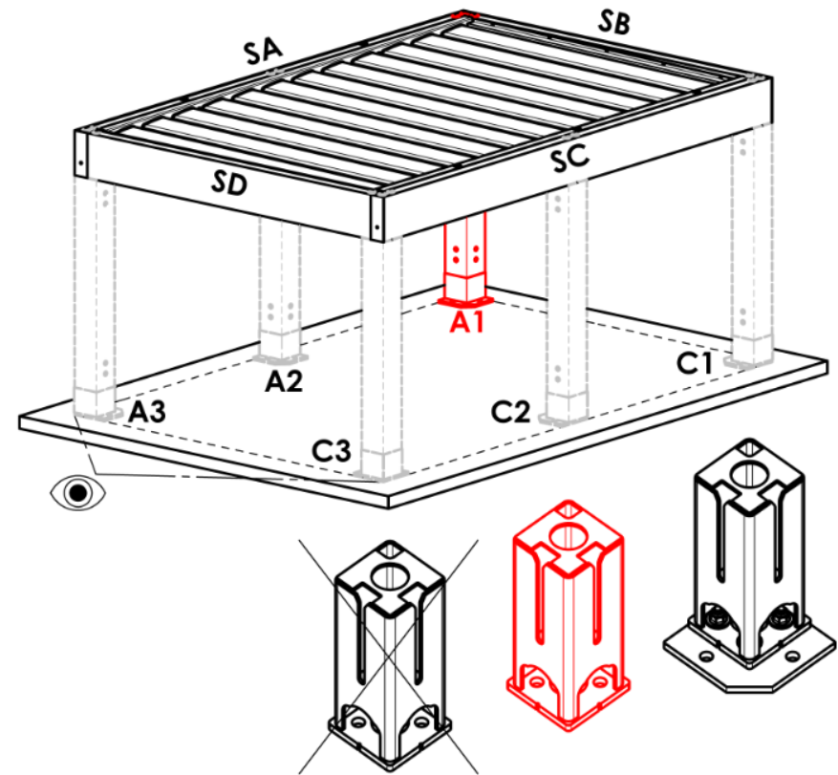
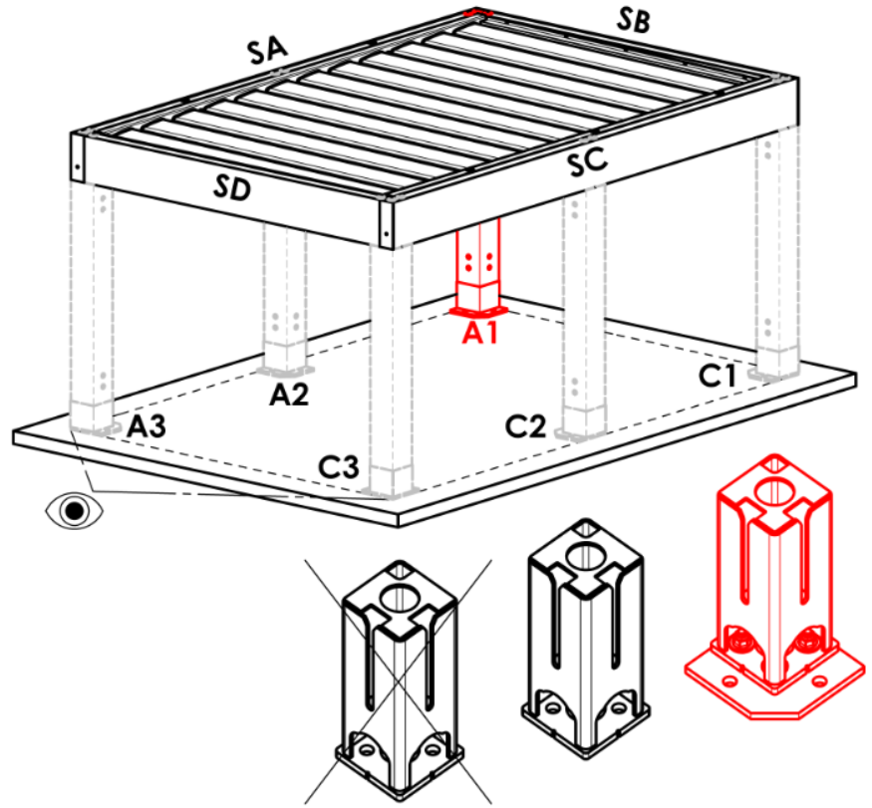
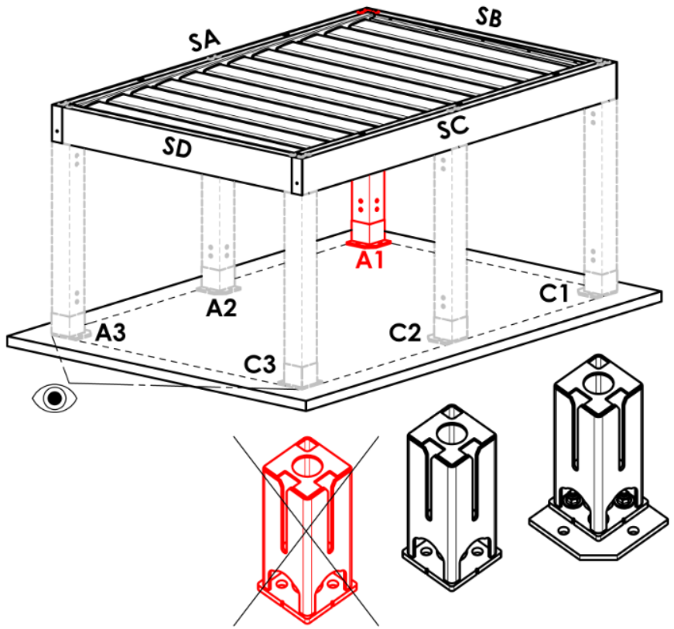
Abkürzung | Bezeichnung | Bemerkung
A | in der Ecke - Fuß versteckt
Arz | in der Ecke – Fuß mit verbreitete Grundfläche
Abp | in der Ecke – ohne Fuß
A1D | Verschiebung entlang der Länge - Fuß versteckt
A1Drz | Verschiebung entlang der Länge - Fuß mit verbreitete Grundfläche
A1Dbp | Verschiebung entlang der Länge - ohne Fuß
N | keine
A1Srz | Verschiebung entlang der Breite - Fuß mit verbreitete Grundfläche | für Pergola-Typ B und D
A1S | Verschiebung entlang der Breite - Fuß versteckt | für Pergola-Typ B und D
A1Sbp | Verschiebung entlang der Breite - ohne Fuß | für Pergola-Typ B und D

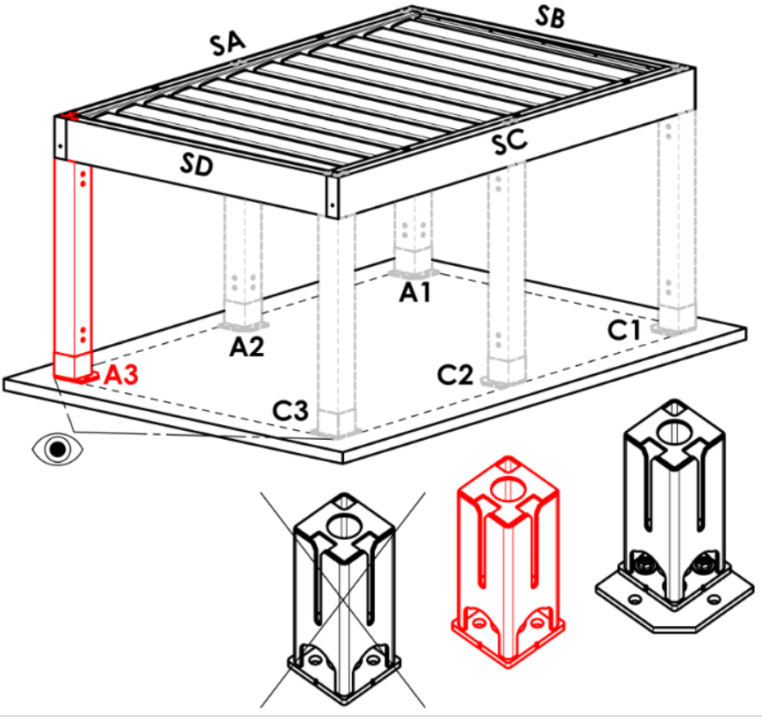
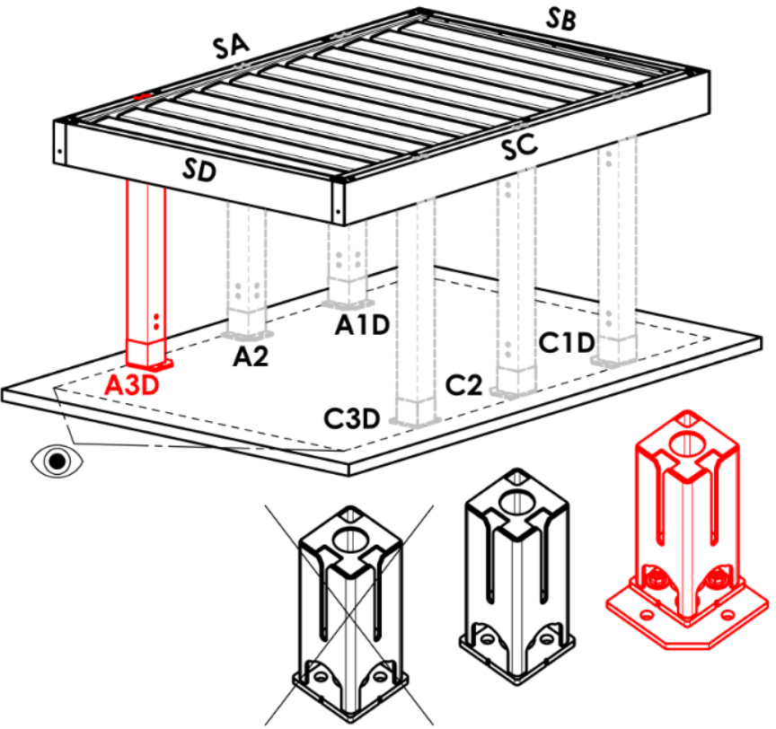
Pfosten A3
Abkürzung | Bezeichnung | Bemerkung | Pfosten A3
A | in der Ecke - Fuß versteckt |  | A |  | Arz |  | Abp |  | A3D |  |  | A3Drz |  |  | A3Dbp | N
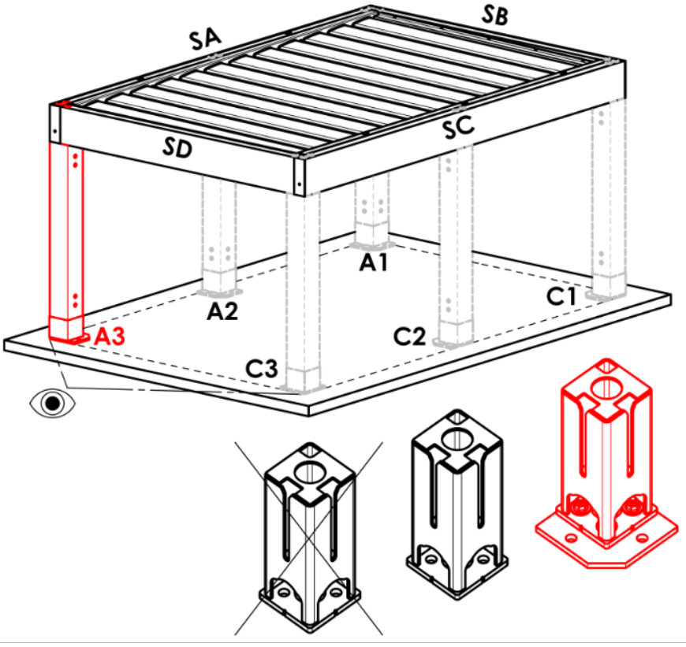
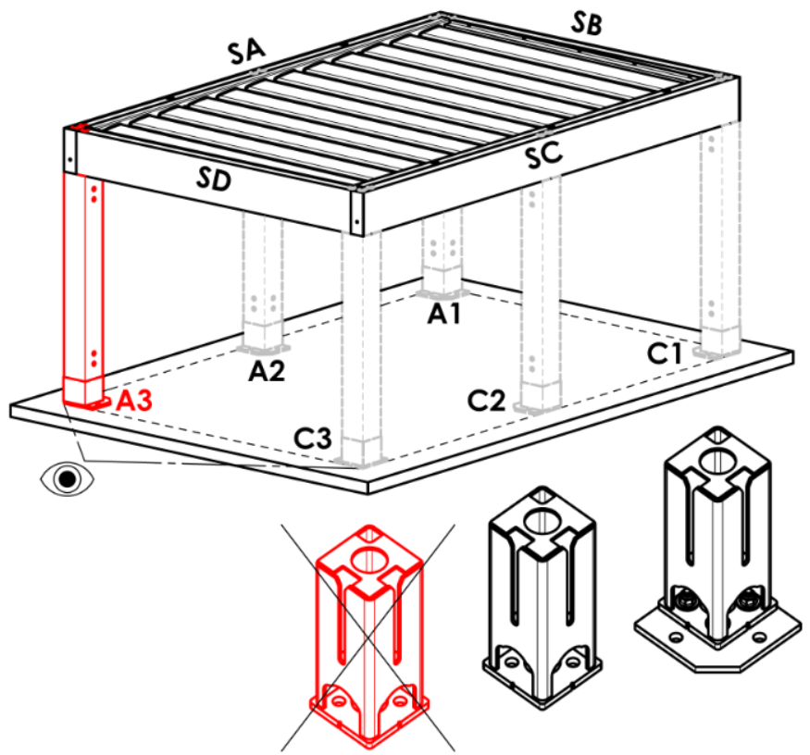
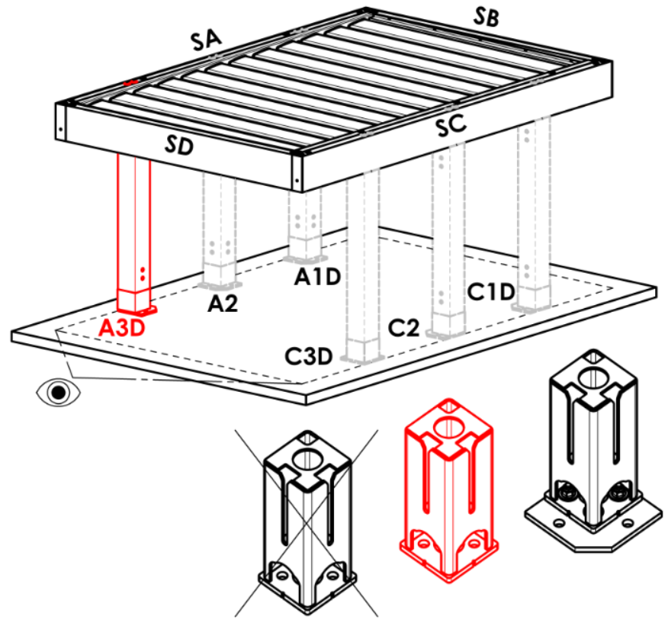
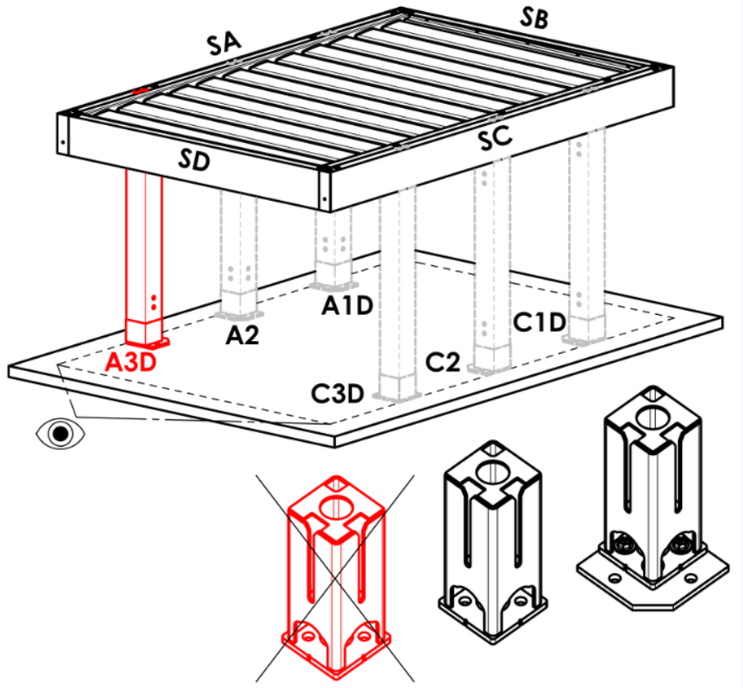
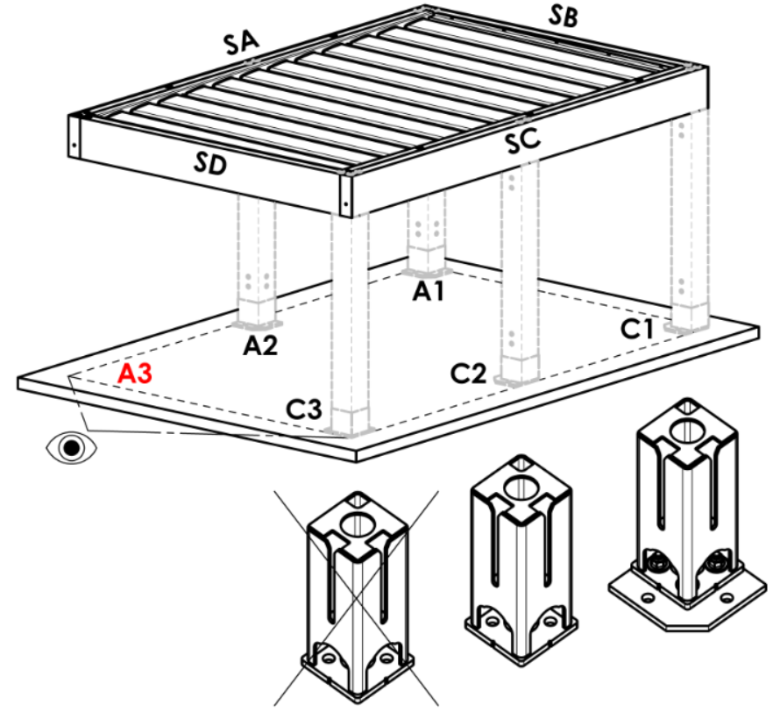
Arz | in der Ecke – Fuß mit verbreitete Grundfläche
Abp | in der Ecke – ohne Fuß
A3D | Verschiebung entlang der Länge - Fuß versteckt
A3Drz | Verschiebung entlang der Länge - Fuß mit verbreitete Grundfläche
A3Dbp | Verschiebung entlang der Länge - ohne Fuß
N | keine
A3S | Verschiebung entlang der Breite - Fuß versteckt | für Pergola-Typ D
A3Srz | Verschiebung entlang der Breite - Fuß mit verbreitete Grundfläche | für Pergola-Typ D
A3Sbp | Verschiebung entlang der Breite - ohne Fuß | für Pergola-Typ D

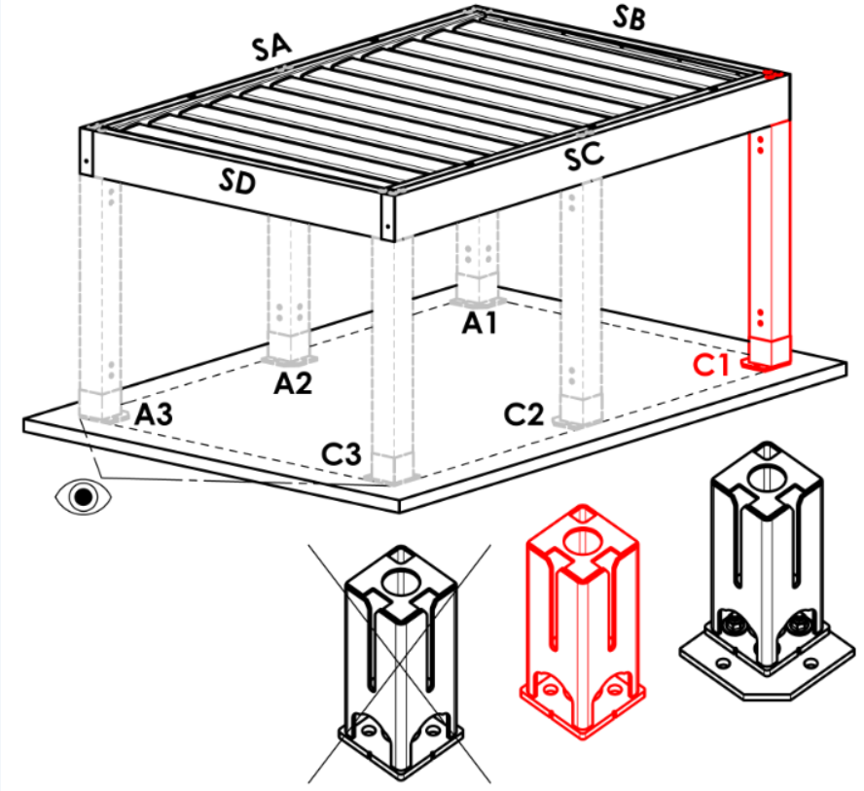




Pfosten C1
Abkürzung | Bezeichnung | Bemerkung | Pfosten C1
A | in der Ecke - Fuß versteckt |  | A |  | Arz |  | Abp |  | C1D |  |  | C1Drz |  |  | C1Dbp | N


Arz | in der Ecke – Fuß mit verbreitete Grundfläche
Abp | in der Ecke – ohne Fuß
C1D | Verschiebung entlang der Länge - Fuß versteckt
C1Drz | Verschiebung entlang der Länge - Fuß mit verbreitete Grundfläche
C1Dbp | Verschiebung entlang der Länge - ohne Fuß
N | keine
C1S | Verschiebung entlang der Breite - Fuß versteckt | für Pergola-Typ B und D
C1Srz | Verschiebung entlang der Breite - Fuß mit verbreitete Grundfläche | für Pergola-Typ B und D
C1Sbp | Verschiebung entlang der Breite - ohne Fuß | für Pergola-Typ B und D






Pfosten C3
Abkürzung | Bezeichnung | Bemerkung | Pfosten C3
A | in der Ecke - Fuß versteckt |  | A |  | Arz |  | Abp |  | C3D |  |  | C3Drz |  |  | C3Dbp | N


Arz | in der Ecke – Fuß mit verbreitete Grundfläche
Abp | in der Ecke – ohne Fuß
C3D | Verschiebung entlang der Länge - Fuß versteckt
C3Drz | Verschiebung entlang der Länge - Fuß mit verbreitete Grundfläche
C3Dbp | Verschiebung entlang der Länge - ohne Fuß
N | keine
C3S | Verschiebung entlang der Breite - Fuß versteckt | für Pergola-Typ D
C3Srz | Verschiebung entlang der Breite - Fuß mit verbreitete Grundfläche | für Pergola-Typ D
C3Sbp | Verschiebung entlang der Breite - ohne Fuß | für Pergola-Typ D

Abflussplatzierung in Pfosten A1, A3, C1, C3
Abkürzung | Bezeichnung | Bemerkung
BO | ohne Abfluss (Saum ohne Loch) |  | Pfosten A2 (zusätzlich)




NO | unkontrollierter Abfluss (Saum mit eckigem Loch) |  | N |  | A2D |  |  | A2Drz |  |  |  | A2bp
RO | kontrollierter Abfluss (Saum mit halbrundem Loch)
ML | Abfluss außerhalb des Saums (Saum ohne Loch)
N | keine

Pfosten A2 (zusätzlich)
Abkürzung | Bezeichnung | Bemerkung
N | keine
A2D | Längenverschiebung – Fuß versteckt |  | Pfosten C2 (zusätzlich)




A2Drz | Längenverschiebung – Fuß mit verbreitete Grundfläche |  | N |  | C2D |  |  | C2Drz |  |  |  | C2bp
A2bp | Längenverschiebung – ohne Fuß

Pfosten C2 (zusätlich)
Abkürzung | Bezeichnung | Bemerkung
N | keine
C2D | Längenverschiebung – Fuß versteckt
C2Drz | Längenverschiebung – Fuß mit verbreitete Grundfläche
C2bp | Längenverschiebung – ohne Fuß



Abflussplatzierung in Pfosten A2,C2 |  |  | Verschiebung auf der Achse [mm]
Abkürzung | Bezeichnung | Bemerkung |  | Pfosten A2 (zusätzlich) |  |  |  | Pfosten C2 (zusätlich)
BO | ohne Abfluss (Saum ohne Loch)
NO | unkontrollierter Abfluss (Saum mit eckigem Loch)
RO | kontrollierter Abfluss (Saum mit halbrundem Loch)
ML | Abfluss außerhalb des Saums (Saum ohne Loch)
N | keine

Anzahl Lamellen 2. Abschnitt
Abkürzung | Bezeichnung | Bemerkung
N | keine
5L | 5.Lamelle (im 2.Abschnitt)
6L | 6.Lamelle (im 2.Abschnitt)
7L | 7.Lamelle (im 2.Abschnitt)
8L | 8.Lamelle (im 2.Abschnitt)
9L | 9.Lamelle (im 2.Abschnitt)
10L | 10.Lamelle (im 2.Abschnitt)
11L | 11.Lamelle (im 2.Abschnitt)
12L | 12.Lamelle (im 2.Abschnitt)
13L | 13.Lamelle (im 2.Abschnitt)
14L | 14.Lamelle (im 2.Abschnitt)
15L | 15.Lamelle (im 2.Abschnitt)
16L | 16.Lamelle (im 2.Abschnitt)
17L | 17.Lamelle (im 2.Abschnitt)
18L | 18.Lamelle (im 2.Abschnitt)
19L | 19.Lamelle (im 2.Abschnitt)
20L | 20.Lamelle (im 2.Abschnitt)
21L | 21.Lamelle (im 2.Abschnitt)
22L | 22.Lamelle (im 2.Abschnitt)
23L | 23.Lamelle (im 2.Abschnitt)
24L | 24.Lamelle (im 2.Abschnitt)
25L | 25.Lamelle (im 2.Abschnitt)
26L | 26.Lamelle (im 2.Abschnitt)
27L | 27.Lamelle (im 2.Abschnitt)
28L | 28.Lamelle (im 2.Abschnitt)

LED-Beleuchtung
Abkürzung | Bezeichnung | Bemerkung
N | keine
4K | Tag weiß, 4000K WT
4K_iO | Tag weiß, 4000K iO


Platzierung der Beleuchtung
Abkürzung | Bezeichnung | Bemerkung | Platzierung der Beleuchtung
N | nein |  | OsvD - Beleuchtung in Länge |  |  | OsvS - Beleuchtung in Breite |  |  |  | OsvDS - Beleuchtung in Länge und Breite |  |  |  | N- nein



OsvD | Beleuchtung in Länge
OsvS | Beleuchtung in Breite
OsvDS | Beleuchtung in Länge und Breite
OsvDL | Beleuchtung in Länge + Lamelle
OsvDSL | Beleuchtung in Länge und Breite + Lamelle
OsvSL | Beleuchtung in Breite + Lamelle
OsvL | Beleuchtuing in Lamellen

Verpackung
Abkürzung | Bezeichnung | Bemerkung
bp | Verpackung Pergola - Holzkiste (EXPORT)


Gültigkeit: ab 17.08.2026.

